FORMATO GQ-016
PROPUESTA DE MEJORA | PROPUESTA DE MEJORA O INNOVACIÓN |  |  |  | REGISTRO
 |  |  |  |  | COPIA CONTROLADA
 |  |  |  |  | COD GQ-016-R | VERSION 0,5
 |  |  |  |  | FECHA 18-mar-21 | PAGINA 1 DE 1

Nombre de la propuesta: | Planilla de entrega dotacion
Nombre de la persona o equipo que genera la PM: | Jorge Andres Vasquez

SITUACIÓN INICIAL |  |  | SITUACIÓN FINAL
Se evidenciaba inconcistencia en la informacion |  |  | Informacion actualizada en tiempo real

FOTO O DIBUJO INICIAL |  |  | FOTO O DIBUJO FINAL
 |  |  | 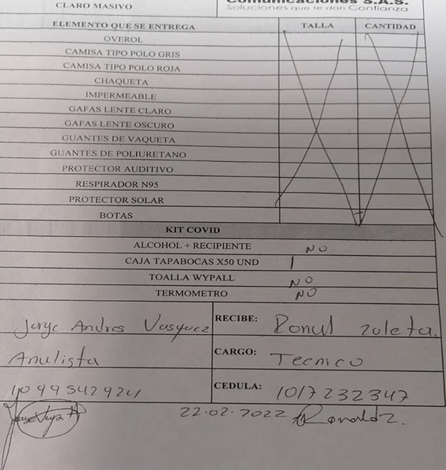

Objetivo: | Garantizar la trazabilidad de la informacion
Alcance: | Entioempo real inventario de la dotacion, al igual que salidas de Mantun y ERP
Requerimientos:

Elaborado por: Coordinadora Sistemas Integrados de Gestión Natalia Lopez Marin |  | Revisado por: Dirección de I+D Marlon Alberto Henandez Arboleda |  | Aprobado por: Director de procesos Walter Jimenez

